Clases de Equivalencia
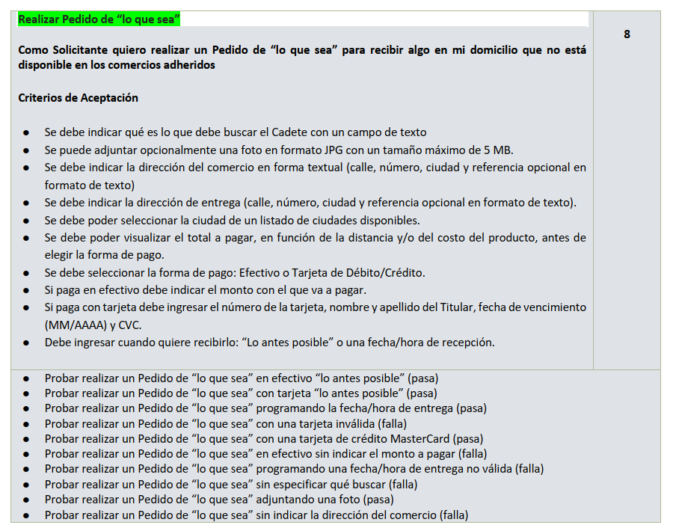
CLASES DE ENTRADA
Condición Externa | Clases de equivalencia válidas |  | Clases de equivalencia inválidas
Descripción de pedido | 1 | Descripción ingresada con al menos un producto | 2 | Descripción vacía / no ingresada
Foto | 3 | Foto con formato .jpg | 4 | Foto con formato distinto a JPG
 | 5 | Foto Con Tamaño De Menos De 5 Mb | 6 | Foto con tamaño mayor a 5mb
 | 7 | Imagen No Ingresada
Calle y número de entrega | 8 | Nombre De Calle Ingresada | 9 | Nombre De Calle No Ingresada
Cuidad de entrega | 10 | Ciudad Seleccionada | 11 | Ciudad No Seleccionada
Referencia de entrega | 12 | Referencia Ingresada Con Formato Alfabetico Maximo 200 Caracteres | 13 | Referencia inválida
 | 14 | Referencia No Ingresada
Dirección del comercio | 15 | Dirección ingresada con calle, número, ciudad y referencia en formato de texto | 16 | No ingresa dirección del comercio
 | 17 | Dirección ingresada con calle, número y ciudad en formato de texto
Forma de Pago | 18 | Forma de pago seleccionada("efectivo", "tarjeta debito/credito") | 19 | Forma de Pago no seleccionada
Monto de pago efectivo | 20 | Monto ingresado mayor o igual al total a pagar | 21 | No ingresa monto
 |  |  | 22 | Monto ingresado inferior al total a pagar
Nombre y Apellido | 23 | Nombre y apellido ingresado en formato De Texto | 24 | Nombre y apellido no ingresado
 |  |  | 25 | Nombre y apellido con carácteres especiales o números
Número de tarjeta | 26 | Número de 16 dígitos correspondiente a una tarjeta VISA | 27 | Número de 16 dígitos no correspondiente a una tarjeta VISA
 |  |  | 28 | Número con menos de 16 dígitos
 |  |  | 29 | Número con más de 16 dígitps
 |  |  | 30 | Número no ingresado
Fecha vencimiento | 31 | Ingresa Fecha con formato (MM/AAAA) y superior a la actual | 32 | Fecha no ingresada
 |  |  | 33 | Fecha con formato invalido
 |  |  | 34 | Fecha ingresada inferior a la actual
CVC | 35 | Codigo de seguridad ingresado con formato numerico positivo de 3 caracteres | 36 | Codigo de seguridad no ingresado
 |  |  | 37 | Código de seguridad con menos de 3 dígitos
 |  |  | 38 | Código de seguridad con más de 3 dígitos
 |  |  | 39 | Código de seguridad ingresado en formato no numérico
 |  |  | 60 | Condigo de seguridad ingresado con formato numerico negativo
Forma de envio | 40 | Forma de envio seleccionada("lo antes posible", "seleccionar fecha y hora") | 41 | Forma de envio no seleccionada
Fecha recepcion | 42 | Fecha selecionada formato dd/mm/aaaa, fecha posterior a la actual | 43 | Fecha con formato Invalida
 |  |  | 44 | Fecha no ingresada
Hora recepcion | 45 | Hora seleccionada formato hh:mm | 46 | Hora con formato Invalida
 |  |  | 47 | Hora no ingresada
Monto productos | 55 | Monto ingresado como numero flotante no negativo | 56 | Monto no ingresado
 |  |  | 57 | Monto con formato diferente a numero flotante no negativo
CLASES DE SALIDA
Condición Externa | Clases de equivalencia válidas |  | Clases de equivalencia inválidas
Mensajes | 48 | Mensaje informando la confirmación del pedido | 49 | Mensaje de error indicando que el numero de tarjeta ingresado es invalido
 | 59 | Resumen del pedido con datos del envío (dirección de entrega y forma de envío), dirección del comercio, medio de pago seleccionado y el monto total (costo de productos + costo de envío) | 50 | Mensaje de error indicando que el codigo de seguridad es invalido
 |  |  | 51 | Mensaje de error indicando que debe ingresar el monto a pagar cuando forma de pago es efectivo
 |  |  | 52 | Mensaje de error indicando que debe seleccionar una fecha/hora de entrega válida
 |  |  | 53 | Mensaje de error indicando que debe ingresar una especificación de qué buscar
 |  |  | 54 | Mensaje de error indicando que debe ingresar la direccion del comercio
 |  |  | 58 | Mensaje indicando que la descripcion del pedido no puede ser vacía

